8.3
 | CORPORACIÓN DEL SEGURO DE DEPÓSITOS, FONDO DE LIQUIDEZ Y FONDO DE SEGUROS PRIVADOS
 | PROMEDIO DE DÍAS UTILIZADOS PARA LA ATENCIÓN DEL PAGO DE SEGURO DE DEPÓSITOS

<- Volver a índice

Notas
(1) Corresponde a Bases de Datos Originales (BDD)
Fuente: COSEDE
En los meses de enero, febrero, abril, mayo, julio, septiembre, octubre, noviembre y diciembre de 2025 no ingresaron ninguna base de datos original.

Tiempo de Liquidador vs. Tiempo de COSEDE
 | Tiempo liquidador | Tiempo COSEDE
Fecha Resolución | 9 | 1
45761 | 5 | 1
41884 | 6 | 3
41365 | 58 | 9
43587 | 36 | 5
43871 | 222 | 12
42846 | 64 | 18
43390 | 27 | 6
44061 | 60 | 7
44203 | 64 | 9
43496 | 165 | 6
42983 | 99 | 4
44987 | 152 | 16
42695 | 100 | 4
45071 | 199 | 17
42866 | 257 | 16
42065 | 91 | 18
42601 | 10 | 9
42265 | 90 | 11
43250 | 71 | 8
43727 | 80 | 5
44203 | 227 | 6
44222 | 34 | 2
44764 | 71 | 11
43217 | 58 | 10
43006 | 192 | 13
42832 | 5 | 9
41820 | 103 | 25
41991 | 51 | 4
45183 | 4 | 2
42682 | 162 | 13
42808 | 296 | 6
43585 | 110 | 13
43182 | 167 | 6
44011 | 161 | 35
42145 | 192 | 16
42837 | 74 | 12
42804 | 71 | 6
43495 | 468 | 22
42265 | 5 | 15
42268 | 169 | 10
42796 | 29 | 2
44469 | 10 | 1
45643 | 65 | 10
43062 | 104 | 10
42608 | 130 | 8
42292 | 126 | 12
42179 | 5 | 2
43087 | 3 | 5
42760 | 93 | 9
...

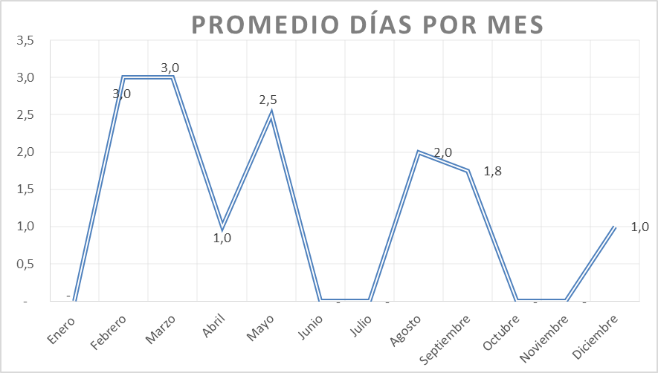

Nota: Durante los meses de enero, junio, julio, octubre y noviembre de 2025 no existió el ingreso de ninguna base de datos ni original ni modificatoria.

9.2
 | CORPORACIÓN DEL SEGURO DE DEPÓSITOS, FONDO DE LIQUIDEZ Y FONDO DE SEGUROS PRIVADOS
 | PROMEDIO DE DÍAS UTILIZADOS PARA LA ATENCIÓN DEL PAGO DE SEGURO DE SEGUROS PRIVADOS

<- Volver a índice
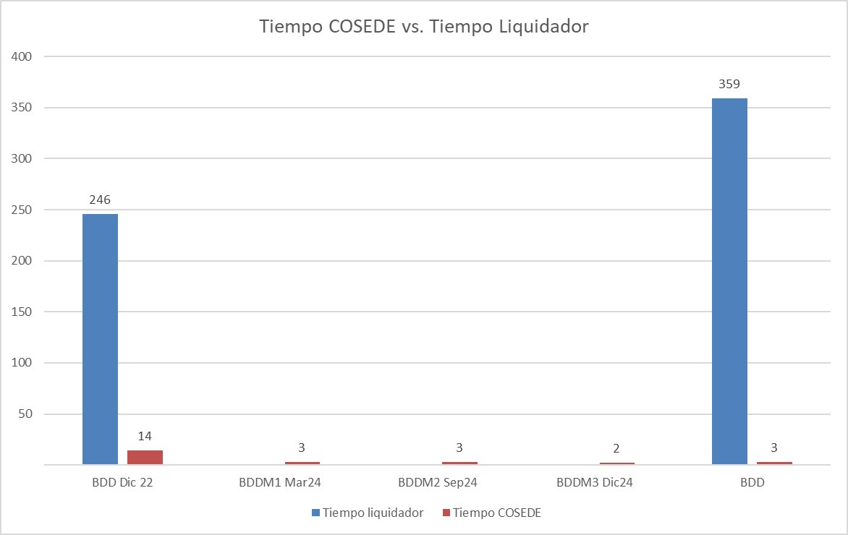

Fuente: COSEDE
*En el mes de diciembre 2022 ingresó la Base de Datos Original de Empresa Aseguradora Sucre. *En el mes de marzo de 2024 se ingresó una Base de Datos de Asegurados y Beneficiarios Modificada de la Empresa Aseguradora Sucre. *En el mes de septiembre de 2024 ingresó una Base de Datos de Asegurados y Beneficiarios Modificada de la Empresa Aseguradora Sucre. *En el mes de diciembre de 2024 ingresó una Base de Datos de Asegurados y Beneficiarios Modificada de la Empresa Aseguradora Sucre. ** *En el mes de julio de 2025 ingresó la Base de Datos Original de Empresa Aseguradora Oriente.

